LOLA
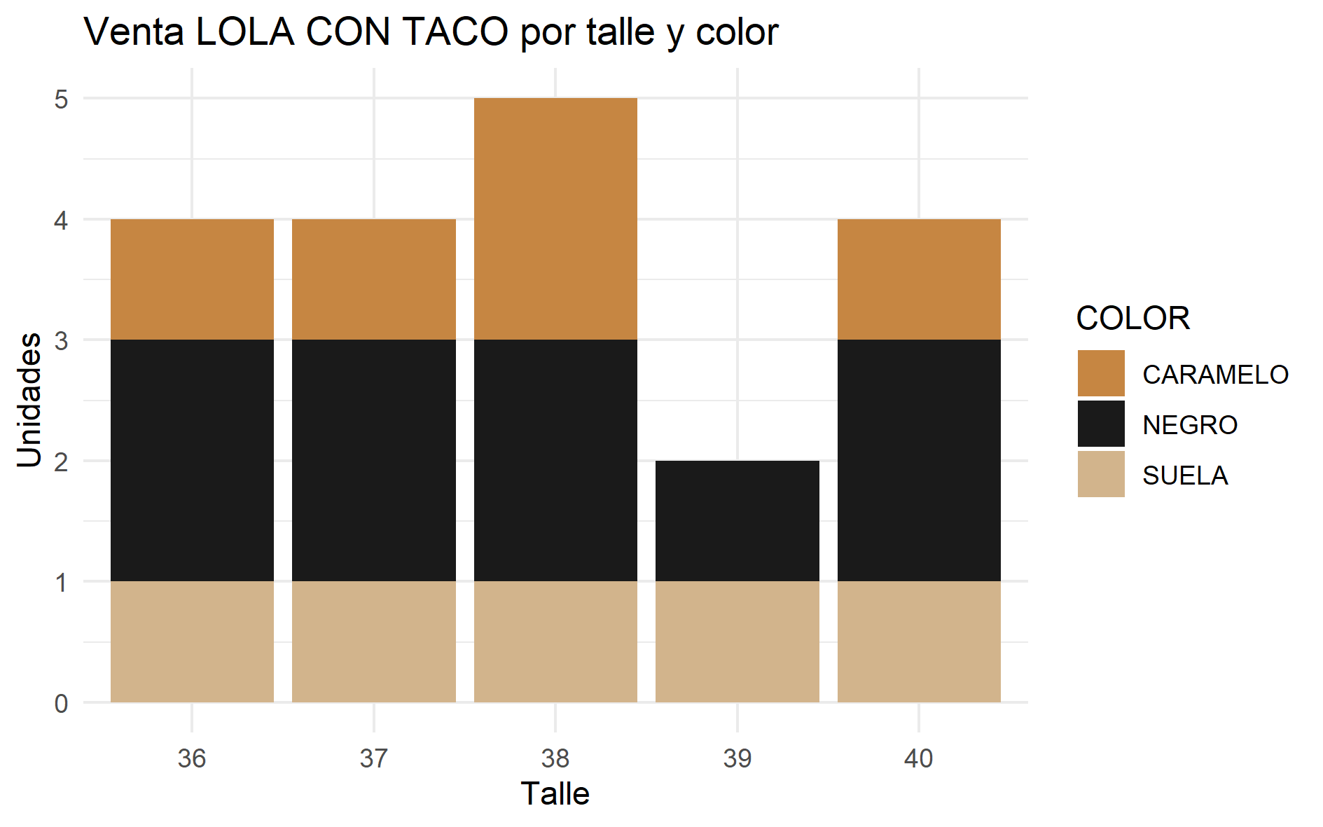
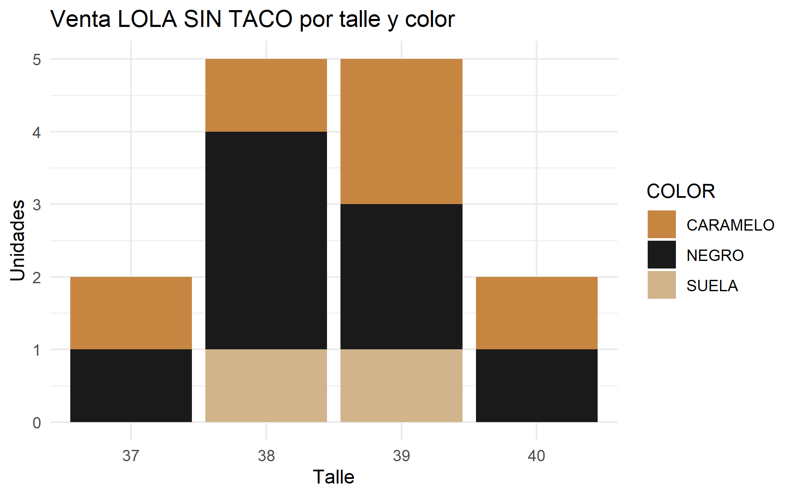
Venta histórica de Sandalias Lola con taco por talle y color |  |  |  |  |  |  | Venta histórica de Sandalias Lola sin taco por talle y color

COLOR/TALLE | 36 | 37 | 38 | 39 | 40 | Total | COLOR/TALLE | 37 | 38 | 39 | 40 | Total
CARAMELO | 1 | 1 | 2 | 0 | 1 | 5 | CARAMELO | 1 | 1 | 2 | 1 | 5
NEGRO | 2 | 2 | 2 | 1 | 2 | 9 | NEGRO | 1 | 3 | 2 | 1 | 7
SUELA | 1 | 1 | 1 | 1 | 1 | 5 | SUELA | 0 | 1 | 1 | 0 | 2
Total | 4 | 4 | 5 | 2 | 4 | 19 | Total | 2 | 5 | 5 | 2 | 14

